Sheet1
CatSoFun前台功能簡介 |  |  | CatSoFun 測驗流程概覽

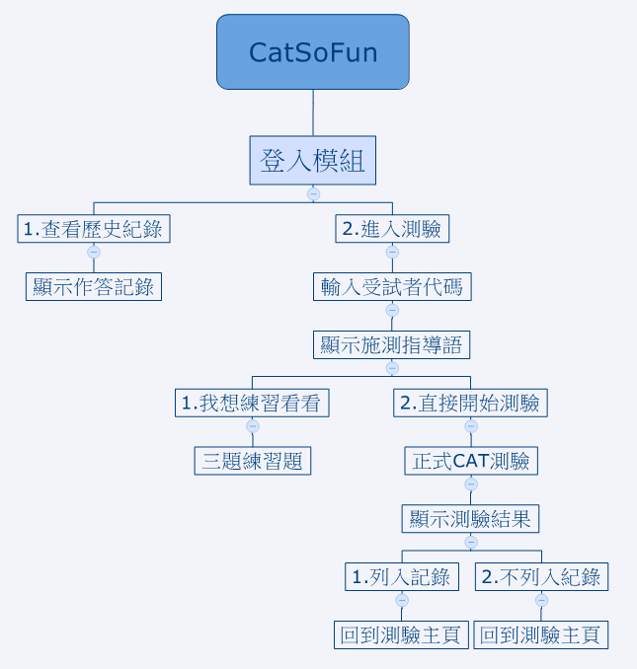
 | 功能 | 說明
1 | 登入模組
2 | 登入後首頁 | 含「查看歷史紀錄」、「進入測驗」。
3 | 查看歷史紀錄 | 顯示所有測驗狀態完成的記錄。
4 | 進入測驗 | 須先輸入 受測者代碼 方可測驗； 輸入後 顯示施測指導語。 含「我想練習看看」、「直接開始測驗」。
5 | 我想練習看看 | 含三題練習題。
6 | 直接開始測驗 | 正式CAT測驗，做完後顯示測驗結果。 臨床人員可決定該筆結果「列入紀錄」或「不列入紀錄」。
7 | 回到測驗主頁 | 點選後可再次測驗。

